Sheet1
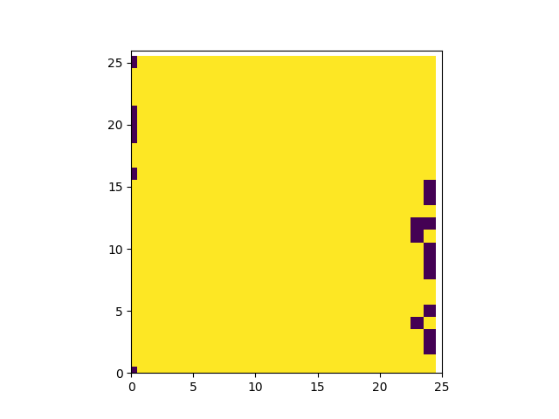
elem | Na23 | Mg24 | P31 | S34 | Ca44 | Mn55 | Sr88 | Ba137 | La139 | Ce140 | Pr141 | Nd146 | Eu153 | Gd157 | Dy163 | Ho165 | Er166
mean
std
sum
min
max
med

